상품제안서
기성 오죽선형 한지접부채(大) | 상품코드: S41886

 |  |  |  |  |  |  | 02-713-8555 | www.synergygift.co.kr
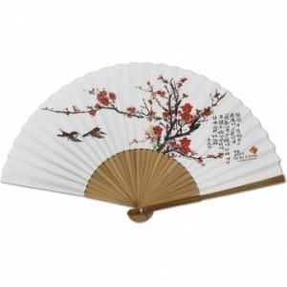

【상세/제작정보】 | <p><span style="font-size: 14pt;">※ 기본수량 미만 발주 진행시 별도 문의 바랍니다.</span></p>

【인쇄/포장옵션】 | 실크 / 종이케이스

【공급단가】 | 수량 | 100~ | 500~ | 1,000~ | 3,000~ | 10,000~
*VAT별도 | 매화 | 4,550원 | 4,050원 | 3,740원 | 3,530원 | 3,300원
 | 난초 | 4,550원 | 4,050원 | 3,740원 | 3,530원 | 3,300원
 | 대나무 | 4,550원 | 4,050원 | 3,740원 | 3,530원 | 3,300원

【상품 URL】 | https://www.synergygift.co.kr:443/src/goods_detail.php?gdno=41886

